المؤشرات الكلية

سوق العراق للاوراق المالية
جلسة الخميس 2026/8/13 |  |  |  | تقرير أسعار الأسهم المتداولة لسوق العراق للأوراق المالية
الجلسة (140)
الاسهم المتداولة المدرجة و OTC |  |  | 949,540,798 |  |  | قيمة الأسهم المتداولة المدرجة و OTC |  | 940,677,115 |  |  | صفقات الشركات المدرجة وOTC | 1084
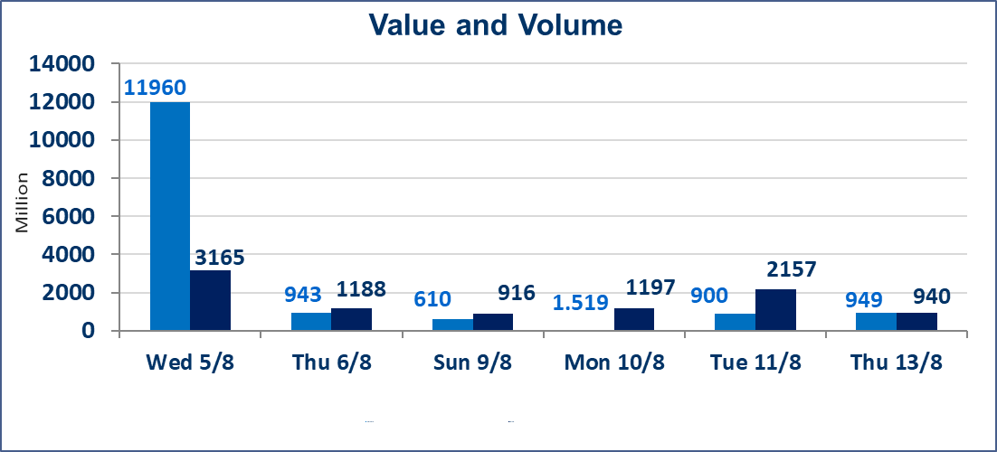
المؤشر60 ISX اليوم | 1026.56 |  | نقطة |  |  | المؤشر15 ISX اليوم | 1256.43 | نقطة
المؤشر 60 ISX السابق | 1029.02 |  | نقطة |  |  | المؤشر 15 ISX السابق | 1258.32 | نقطة
نسبة التغير | -0.24 |  | % |  |  | نسبة التغير | -0.15 | %
عدد النقاط | -2.46 |  | نقطة |  |  | عدد النقاط | -1.89 | نقطة

الشركات المدرجة | 103 | OTC | 22 | 125 |  | الشركات غير المتداولة المدرجة | 37 | OTC | 20 | 57
الشركات المتداولة | 49 | OTC | 2 | 51 |  | الشركات المرتفعة |  |  | 17
شركات الهيئة العامة |  |  |  | 9 |  | الشركات المنخفضة |  |  | 15
الموقوفة بقرار من هيأة الأوراق المالية |  |  |  | 8

الوطنية للصناعات الغذائية (INFF) | تم البدء بعمليات ايداع شهادات اسهم المساهمين لشركة الوطنية للصناعات الغذائية إعتباراً من جلسة الاحد 2026/5/24 وسيتم اطلاق التداول لحين اكمال انتهاء الاجراءات في مركز الايداع في منصة الشركات غير المدرجة ISX-OTC.
الحد الأعلى والادنى للتغير في السعر | نسبة التغير الحدود الدنيا للحركة السعرية للاسهم من (5% الى 10%) والحدود العليا من(10% الى 25%)في كافة المنصات ماعدا منصة OTC.
Web site : www.isx-iq.net E-mail : info-isx@isx-iq.net |  |  |  |  | 07834000034 - 07711211522 : ص . ب :3607 العلوية الهاتف |  |  |  |  |  | بغداد /الكرادة/ قرب المسرح الوطني /مجاور مصرف الخليج التجاري

نسبة التغير
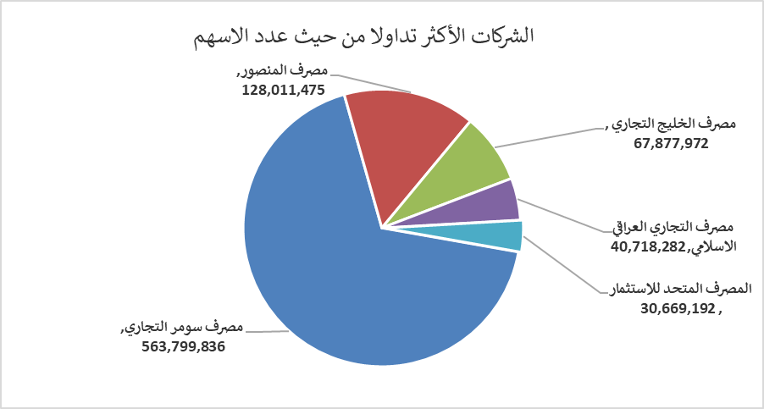
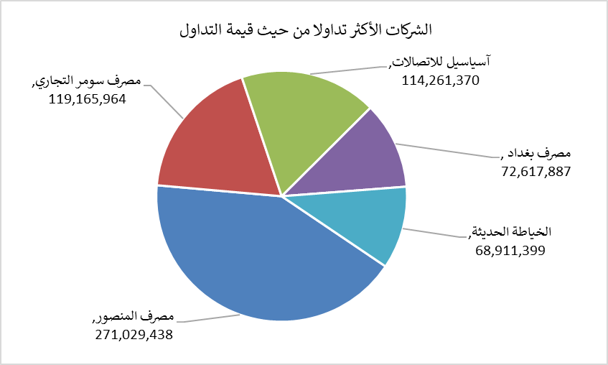
الشركات الأكثر ارتفاعاً وانخفاضاً

نسبة التغير لاسعار الاغلاق الاكثر ارتفاعاً |  |  |  | نسبة التغير لاسعار الاغلاق الاكثر انخفاضاً
اسم الشركة | اغلاق | التغير(%) | الاسهم المتداولة | اسم الشركة | اغلاق | التغير (%) | الاسهم المتداولة
الحمراء للتأمين | 5.000 | 15.74 | 2,485,557 | المصرف المتحد للاستثمار | 0.050 | -16.67 | 30,669,192
مصرف الاتحاد العراقي | 0.160 | 6.67 | 5,000 | مصرف الشرق الأوسط | 0.080 | -11.11 | 8,350,870
الكندي لانتاج اللقاحات البيطرية | 2.560 | 4.07 | 550,000 | الخليج للتامين | 0.540 | -10.00 | 626,000
التمورالعراقية | 2.110 | 3.94 | 627,000 | السجاد والمفروشات | 22.500 | -10.00 | 560,000
الهلال الصناعية | 1.400 | 2.94 | 2,100,500 | فنادق المنصور | 62.000 | -6.77 | 6,587

الشركات الاكثر نشاطا حسب الاسهم المتداولة (حجم التداول) |  |  |  | الشركات الاكثر نشاطا حسب القيمة المتداولة
اسم الشركة | اغلاق | التغير(%) | الاسهم المتداولة | اسم الشركة | اغلاق | التغير (%) | القيمة المتداولة
مصرف سومر التجاري | 0.220 | -4.35 | 563,799,836 | مصرف المنصور | 2.120 | -0.47 | 271,029,438
مصرف المنصور | 2.120 | -0.47 | 128,011,475 | مصرف سومر التجاري | 0.220 | -4.35 | 119,165,964
مصرف الخليج التجاري | 0.330 | 0.00 | 67,877,972 | آسياسيل للاتصالات | 15.980 | 0.13 | 114,261,370
مصرف التجاري العراقي الاسلامي | 0.590 | -1.67 | 40,718,282 | مصرف بغداد | 3.110 | 0.32 | 72,617,887
المصرف المتحد للاستثمار | 0.050 | -16.67 | 30,669,192 | الخياطة الحديثة | 6.850 | -0.87 | 68,911,399

